Shear Force Calculator
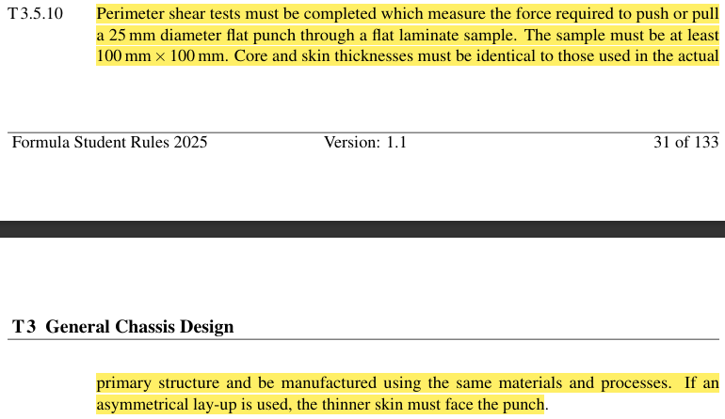

PLATE SHEAR FORCE HESAPLAMA
Load Applicator Çapı [mm] | Plate Thickness [mm] | Kayma Dayanımı [MPa] | Kesme Alanı [mm2] | Shear Force [N] | ANA SAYFA
25 | 1.5 | 280 | 117.80972451 | 32986.722863

 |  | Formüller: | A23*B23*Pİ() | D23*C23

Elastic Modulus of Laminates
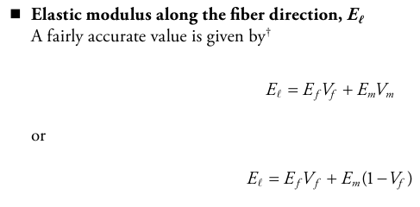

Young Modulus of Laminates Calculator
 |  |  |  |  | ANA SAYFA
Elastic Modulus of Fiber [GPa] | Elastic Modulus of Matris [GPa] | Volume Fraction of Fiber | Volume Fraction of Matris | Elastic Modulus of Laminate [GPa]
100 | 20 | 5 | 15 | 800

 |  |  | Formül: | (A20*C20)+(B20*D20)

Bolt Strength Calculation
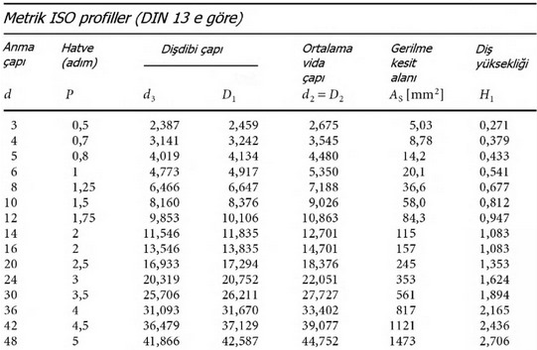
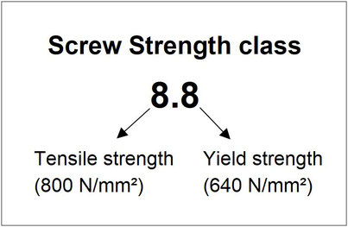

 |  |  |  | Cıvatanın akma dayanımı = soldaki sayı * sağdaki sayı
 |  |  |  | Gerilme sonucunda çıkan değer cıvatanın akma dayanımı ile kıyaslanacak

Gerilme Kesit Alanı [mm^2] | Cıvata Sayısı | Kuvvet [N] | Gerilme [MPa] |  | ANA SAYFA
1 | 5 | 12 | 2.4

 |  | Formül: | D21/(B21*C21)

3 Point bending for force app
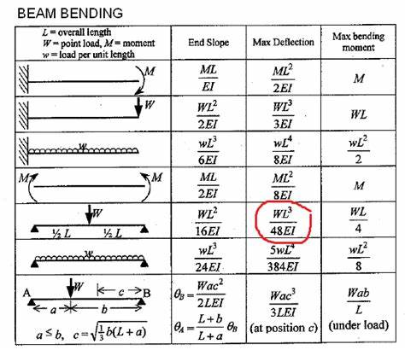
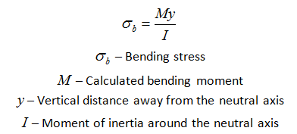

Case | Atalet Momenti [mm^4] | Uygulanan Kuvvet [N] | Elastite modülü [MPa] | Destek Arası Uzaklık [mm] | End Slope [rad] | Max Deflection [mm] | Max bending moment [N*mm]
1 | 16491.7 | 2500 | 200000 | 500 | 0.00037899460312 | 0.094748650779 | 2500

Case için tablodaki hesaplama yaptığınız satırı seçin (Örn: Kırmızı işaretli 5.satır)

 |  |  |  | ANA SAYFA

Eğer listeden Case 1 veya Case 4 seçerseniz "Uygulanan Kuvvet" sütununa Kuvvet (N) değil, Moment (N*mm) değeri girmelisiniz.

VD_Basic Formüller
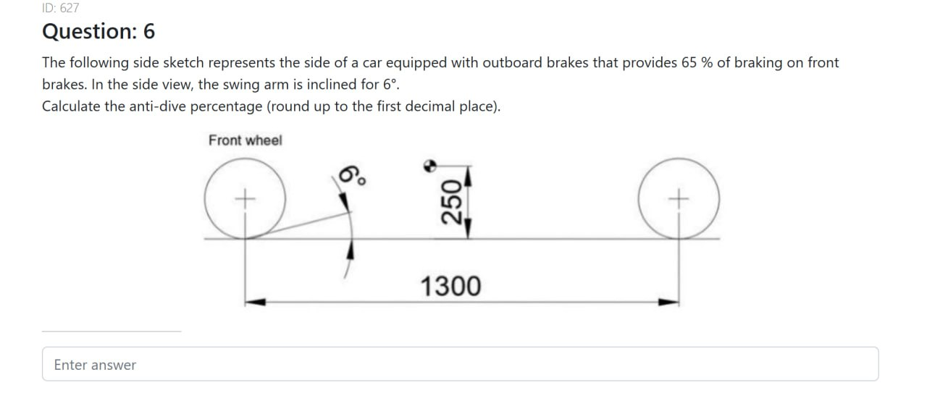
ANA SAYFA
 | SPRUNG MASS NATURAL FREQUENCY |  |  |  |  |  | WHEEL RATE - RIDE RATE - TIRE RATE |  |  |  |  |  | UNSPRUNG MASS NATURAL FREQUENCY

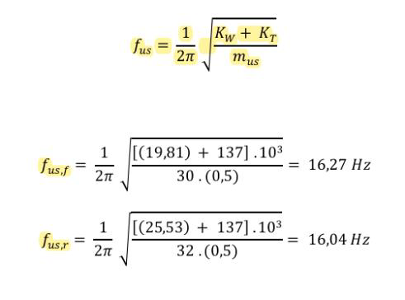
 |  |  |  |  |  |  |  |  |  |  |  |  |  |  |  |  |  | f us(Hz)= Unsprung Mass Natural Frequency
 |  | fs(Hz) = Sprung Mass Natural Frequency (single wheel) |  |  |  |  |  | Kt(N/mm) = Tire Rate |  |  |  |  |  |  |  |  |  | Kr(N/mm) = Ride Rate
İçerik Listesi |  | Kr(N/mm) = Ride Rate |  |  |  |  |  | Kr(N/mm) = Ride Rate |  |  |  |  |  |  |  |  |  | Kt = Tire Rate
SPRUNG MASS NATURAL FREQUENCY |  | ms(kg) = Sprung Mass |  |  |  |  |  | Kw(N/mm) = Wheel Rate |  |  |  |  |  |  |  |  |  | mus(kg) = Unsprung Mass
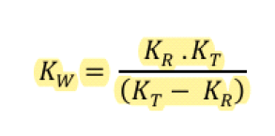
WHEEL RATE - RIDE RATE - TIRE RATE
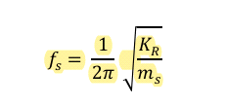
UNSPRUNG MASS NATURAL FREQUENCY |  |  |  |  |  |  |  |  |  |  |  |  |  |  |  |  |  | FORMÜLDE BİRİM OLARAK N/mm KULLANILDIĞINDA 1000 İLE ÇARPILMALIDIR(ÖRNEK YANDA)
ROLL RATE ( ROLL STIFFNESS ) - ARAÇTAN GELEN
ROLL RATE - REQUIRED ROLL RATE FOR GIVEN ROLL GRADIENT
WHEEL TRAVEL - CORNER WEIGHT - WHEEL RATE
CRITICAL DAMPING |  |  |  |  |  |  |  |  |  |  |  |  |  |  |  |  |  | ÖNÜ ARKAYI AYRI BULDUĞU İÇİN 0.5 İLE DE BÖLMÜŞ (MUHTEMELEN GEREK OLMAYACAK)
SPRING RATE - MOTION RATIO - WHEEL RATE
SPRİNG TRAVEL - MOTION RATIO - WHEEL TRAVEL
DAMPING RATIO - DAMPING COEFFICENT - CRITICAL DAMPING
STEERING RATIO
DAMPING COEFFICENT - CRITICAL
LATERAL LOAD TRANSFER - LATERAL FORCE - BRAKING FORCE |  | KR (N/mm) | mS (kg) | fs (Hz) |  |  |  | KT (N/mm) | KR (N/mm) | KW (N/mm)
TEKER AÇISI
ANTI DIVE
ANTI SQUAT
ACKERMANN
 |  |  |  |  |  |  |  |  |  |  |  |  |  | KT (N/mm) | KW (N/mm) | mus (kg) | fus (Hz) |  | Back
 |  |  |  |  | Back |  |  |  |  |  | Back

 | ROLL RATE ( ROLL STIFFNESS ) - ARAÇTAN GELEN |  |  |  |  |  | ROLL RATE - REQUIRED ROLL RATE FOR GIVEN ROLL GRADIENT |  |  |  |  |  | WHEEL TRAVEL - CORNER WEIGHT - WHEEL RATE

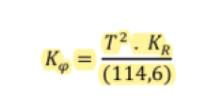
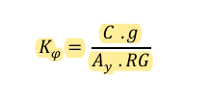
 |  |  |  |  |  |  |  |  |  |  |  |  |  |  |  |  |  | Wheel Travel (mm)
 |  |  |  | T (m) = Track Width |  |  |  |  |  | C (Nm) = Roll Couple |  |  |  |  |  |  |  | Sprung Corner Weight (N)
 |  |  |  | Kr (N/m) = Ride Rate |  |  |  |  |  | g = 9.81 |  |  |  |  |  |  |  | KW (N/mm) = Wheel Rate
 |  |  |  | Kp (Nm/deg) = Roll Stiffness |  |  |  |  |  | Ay = yanal g kuvveti
 |  |  |  |  |  |  |  |  |  | RG (deg/g) = Roll Gradient

 |  | T (m) | KR (N/m) | Kp (Nm/deg) |  |  | C (Nm) | g | Ay | RG (deg/g) | Kp (Nm/deg) |  |  | Wsc (N) | KW (N/mm) | Wheel T. (mm)

 |  |  |  |  |  |  |  |  |  |  |  |  |  |  |  |  |  | Back
 |  |  |  |  | Back |  |  |  |  |  |  | Back

 | CRITICAL DAMPING |  |  |  |  |  | SPRING RATE - MOTION RATIO - WHEEL RATE |  |  |  |  |  | SPRİNG TRAVEL - MOTION RATIO - WHEEL TRAVEL

 |  |  |  |  |  |  |  |  |  | KW= Wheel Rate (N/mm) |  |  |  |  |  |  |  | Wheel Travel (mm)
 |  |  |  | Ccr(N/(m/s)) = Critical Damping |  |  |  |  |  | KS = Spring Rate (N/mm) |  |  |  |  |  |  |  | Spring Travel (mm)
 |  |  |  | ms (kg) = Sprung Mass |  |  |  |  |  | Rm = Motion Ratio |  |  |  |  |  |  |  | Rm = Motion Ratio
 |  |  |  | fs (Hz) = doğal frekans

 |  | mS (kg) | fS (Hz) | Ccr (N/(m/s)) |  |  |  | Rm | KW (N/mm) | KS (N/mm) |  |  |  | Wheel T. (mm) | Rm | Spring T. (mm)

 |  | 2 | 3.1830988618 | 80 |  |  |  |  |  |  |  |  |  |  |  |  |  | Back

 |  |  |  |  | Back |  |  |  |  |  | Back

 | DAMPING RATIO - DAMPING COEFFICENT - CRITICAL DAMPING |  |  |  |  |  | STEERING RATIO |  |  |  |  |  | DAMPING COEFFICENT - CRITICAL

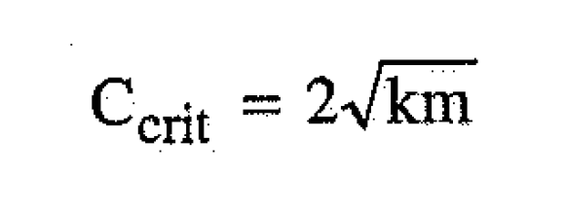

 |  |  |  | Damping Ratio |  |  |  |  |  |  | Steer Ratio |  |  |  |  |  | Ccrit (N/(m/s)) = Damping Ratio
 |  |  |  | Cdamping (N/(m/s)) = Damping Ceof. |  |  |  |  |  |  | Steering Wheel Angle (°) |  |  |  |  |  | k (N/m) = Spring Rate
 |  |  |  | Ccr (N/(m/s)) = Critical Damping |  |  |  |  |  |  | Wheel Turn Angle (°) |  |  |  |  |  | m (kg) = Mass

 |  | Cd (N/(m/s)) | Ccr (N/(m/s)) | ξ |  |  |  | Anglesteering | Anglewheel | Steer Ratio |  |  |  | k (N/m) | m (kg) | Ccr (N/(m/s))

 |  |  |  |  | Back |  |  |  |  |  | Back |  |  |  |  |  |  | Back

 | LATERAL LOAD TRANSFER - LATERAL FORCE - BRAKING FORCE |  |  |  |  |  | Teker açısı |  |  |  |  |  | ANTI DIVE

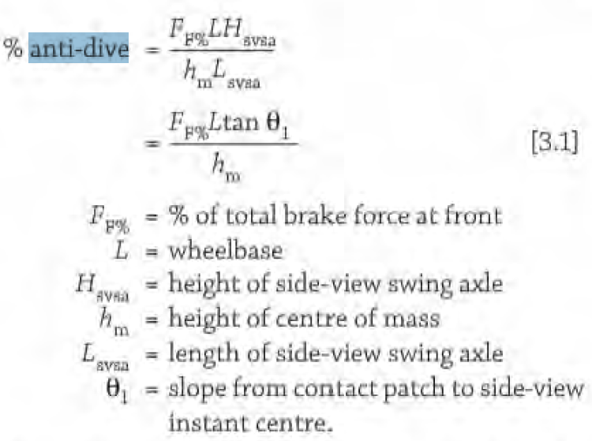


 |  |  |  | Hm(m)=Center of Gravity Height
 |  |  |  | W(N) = Ağırlık |  |  |  |  |  | L: Wheelbase
 |  |  |  | T(m)= Track |  |  |  |  |  | R: Dönüş yarıçapı (araç ortasından)
 |  |  |  | ΔWy=Akstaki yanal yük transferi |  |  |  |  |  | T: Track
 |  |  |  | u yerine g kuvveti gelecek

 | W (N) | gy | Fy (N) | hm (m) | T (m) | ΔWy (N) | L (m) | R (m) | T (m) | δf,in (°) | δf,out (°) |  | FF,break% (N) | L (mm) | Hswsa (mm) | hm (mm) | Lswsa (mm) | % anti-dive

 | W (N) | gx | Fx (N) |  | Back |  |  |  |  |  | Back |  | FF,break% (N) | L (mm) | θ1 (°) | hm (mm) | % anti-dive |  | Back

 | ANTI SQUAT |  |  |  |  |  | Ackermann |  |  |  |  |  | Frenk piston kuvvet hesabı

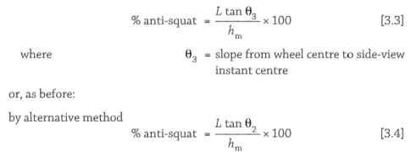
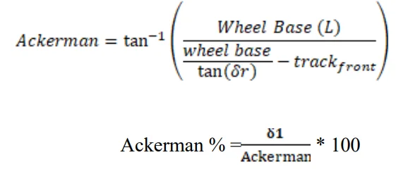

 | L (mm) | θ (°) | hm (mm) | % anti-squat |  |  | L (mm) | δr (rad) | Tfront (mm) | Ackerman (rad) | δ1 (rad) | Ackerman %

 |  |  |  |  | Back |  | derece | radyan
 |  |  |  |  |  |  |  |  |  |  | Back
 |  |  |  |  |  |  | 12.0000 | 0.20944

Helisel Yay Parametre Hesabı
 |  |  |  | Ek: Helisel yay verilmeyeni bulmak için;
Dönüşümler |  |  |  | https://www.omnicalculator.com/physics/spring-rate

Açıklama | Parametre | Değer | Birim | Formül
Yay sertliği | k |  | N/m
Yay çapı | d |  | m
Yay ortalama çap | D |  | m
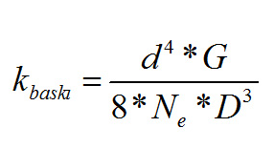
Bobin sayısı | N |  | -
Shear Modulus | p |  | Mpa

Helisel Yay Kütle ve Frekans Hesabı

Açıklama | Parametre | Değer | Birim
Yay sertliği | k | 0 | N/m
Yay çapı | d | 0 | m
Yay ortalama çap | D | 0 | m
Bobin sayısı | N | 0 | - | ANA SAYFA
Shear Modulus | p | 0 | Mpa
Kütle | m | 0 | kg
Frekans | f | 0 | Hz

Serbest düşüş
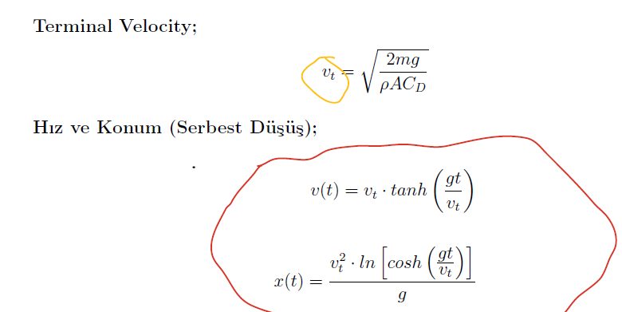
Hız |  |  |  | Konum

Parametre Adı | Sembol | Birim | Değer | Parametre Adı | Sembol | Birim | Değer
Kütle | m | kg |  | Kütle | m | kg
Yerçekimi | g | m/s2 |  | Yerçekimi | g | m/s2
Hava Yoğunluğu | ρ (rho) | kg/m3 |  | Hava Yoğunluğu | ρ (rho) | kg/m3
Referans Alan | A | m2 |  | Referans Alan | A | m2
Sürükleme Katsayısı | Cd | - |  | Sürükleme Katsayısı | Cd | -
Geçen Süre | t | s |  | Geçen Süre | t | s
Anlık Hız | v(t) | m/s |  | Konum (Mesafe) | x(t) | m

Terminal Hız
 |  |  |  | ANA SAYFA
Parametre Adı | Sembol | Birim | Değer
Kütle | m | kg
Yerçekimi | g | m/s2
Hava Yoğunluğu | ρ (rho) | kg/m3
Referans Alan | A | m2
Sürükleme Katsayısı | Cd | -
Terminal Hız | vt | m/s2

Drag ile Yavaşlama
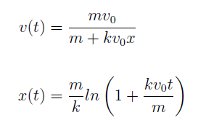
Anlık Hız (Drag) |  |  |  | Anlık Konum (Drag)

Parametre Adı | Sembol | Birim | Değer | Parametre Adı | Sembol | Birim | Değer
Kütle | m | kg | 1 | Kütle | m | kg
Hava Yoğunluğu | ρ (rho) | kg/m3 | 3 | Hava Yoğunluğu | ρ (rho) | kg/m3
Referans Alan | A | m2 | 2 | Referans Alan | A | m2
Sürükleme Katsayısı | Cd​ | - | 4.0000 | Sürükleme Katsayısı | Cd​ | -
İlk Hız | v0​ | m/s | 5.00 | İlk Hız | v0​ | m/s
Geçen Süre | t | s | 6 | Geçen Süre | t | s
Anlık Hız | v(t) | m/s | 4 | Konum | x(t) | m

 |  |  |  | ANA SAYFA

